财务分析
财务信息披露质量
【资料来源】
上交所-信息披露总览-上汽集团

【观点提炼】
1.企业提供的财务报表完整 2.企业财务报表经过审计，审计机构为德勤华永会计师事务所 3.审计结论：我们审计了上海汽车集团股份有限公司（以下简称“上汽集团”）的财务报表，包括2020年12月31日的合并及公司资产负债表2020年度的合并及公司利润表、合并及公司现金流量表和合并及公司股东权益变动表以及相关财务报表附注（以下统称“财务报表” 我们认为，后附的财务报表在所有重大方面按照企业会计准则的规定编制，公允反映了上汽集团2020年12月31日的合并及公司财务状况以及2020年度的合并及公司经营成果和合并及公司现金流量。 4.主要会计政策变更： 2018 年，财政部发布了经修订的《企业会计准则第 21 号——租 赁》（以下简称“新租赁准则”），并要求在境内外同时上市的企业以 及在境外上市并采用国际财务报告准则或企业会计准则编制财务报 表的企业，自 2019 年 1 月 1 日起施行；其他执行企业会计准则的企 业自 2021 年 1 月 1 日起施行。 根据上述会计准则的修订及执行期限要求，公司对原会计政策进 行相应变更，公司自 2021 年 1 月 1 日起执行新租赁准则。

盈利能力
【资料来源】
东方财富

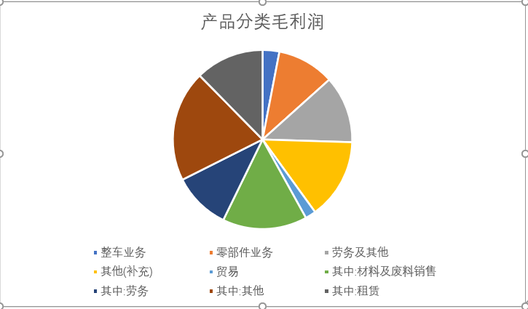
【观点提炼】
1、近几年总体的盈利2018年-2019年保持在一个较为稳定的数据，保持较平稳的缓慢增长，增长速度并不高，但经营绩效还是比较稳定的。2020年疫情开始总资产明显下降，2021年来因为疫情控制得当且经济逐渐复苏，总资产也有所回升 2、从净资产收益率（加权）看，18年以来较大幅度降低，经营层还是比较谨慎的，也是在金融领域较为认识不统一的情形下，有所准备。当然也和公司的规模及市场占比相关，也和并表之类的操作有关。 3、经营的毛利率和利率水平也在保持稳定的下降，当然这也是国内的一个整体情况，若税收政策没有大的改善，这个也难以有所改善。 4.各项业务及其占比在最近一期报告如右图： 主营构成 毛利率(%) 整车业务 6.57% 零部件业务 22.43% 劳务及其他 26.36% 其他(补充) 31.61% 贸易 4.19% 其中:材料及废料销售 33.12% 其中:劳务 22.53% 其中:其他 43.57% 其中:租赁 26.84% 5.评级统计如下表： 时间段 投资评级 评级分布 评级系数 综合评级 买入 增持 中性 减持 卖出 总家数 1月内 4.67 买入 10 5 0 0 0 15 2月内 4.65 买入 11 6 0 0 0 17 3月内 4.62 买入 21 13 0 0 0 34 6月内 4.68 买入 34 16 0 0 0 50 1年内 4.72 买入 70 27 0 0 0 97 6.经过各项财务分析，各个证券机构对上汽集团未来的的发展还是持看好的态度，预测其股价会上升。

现金流
【资料来源】
东方财富

【观点提炼】
1.上汽集团近一年报告期的经营性现金流入：4759亿、6902亿、1969亿、3660亿 ，同比增长率为： -12.42%、-8.38%、33.94%、14.95%。可以看出上汽集团前上年年尾和今年年初共6个月里，同比增长是负的，有这样的原因是最重要的原因还是因为新冠疫情带来的一系列经济、政策的变化 2. 上汽集团近一年报告期的经营性现金流量净额：375.2亿、20.08亿、15.85亿、69.42亿，同比增长率为-18.92%、221.99% 、-94.60%、-80.30%。根据结论可以得出近一年上汽集团经营性现金流量不稳定，这是大环境造成的，但也说明上汽集团造血能力有些许问题，在预测未来走向时要多加考虑 3.上汽集团近一年筹资活动产生的现金流量净额为： -158.5亿、96.06亿、85.41亿、-55.84亿。同比增长率为：-412.39%、101.19%、380.56%、70.33%。可见除了疫情刚开始上汽集团受到了较大影响外，后期迅速调整，企业筹资能力仍不错，对企业发展预测起到好的影响。

资产质量
【资料来源】
百度百科、东方财富、企查查

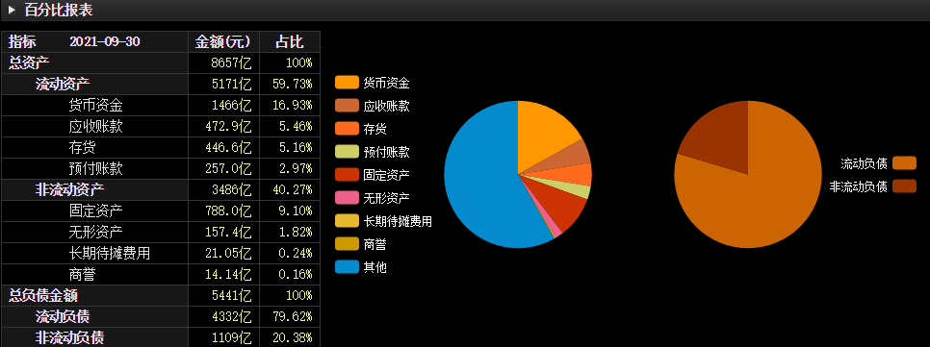
【观点提炼】
1. 资产的构成是流动资产和非流动资产。资产是企业过去的交易或者事项形成的、由企业拥有或者控制的、预期会给企业带来经济利益的资源。上汽集团近一年资产构成如右图所示：（其中流动资产占59.73%、非流动资产占比40.27%） 2. 上汽集团近一年流动资产为：5662亿、5373亿、5339亿、5171亿。其中存货款项为： 694.0亿、550.8亿、475.5亿、446.6亿；其他应收款为： 111.9亿、97.78亿 、186.1亿、187.4亿。上汽集团是老牌上市公司，其信用评级也处于较高的位置，公司股东以及相关联的产业目前为止没有发现相关信用隐患。 3. 长期资产是企业资产中并非为了销售而专供企业经营活动中使用，且经济寿命较长的资产项目。上汽集团近一年非流动资产合计为3532亿、3585亿、3496亿、3486亿。其中固定资产为：829.8亿、823.8亿、 806.4亿、788.0亿。由其固定资产可以看出，近一年并无特别的增加或者减少，处于一个较为均衡的位置，侧面说明公司运营良好并无抵押或者出售的情况。 4. 资产流动性是衡量银行应付提现能力的标尺。流动比率是流动资产对流动负债的比率，用来衡量企业流动资产在短期债务到期以前，可以变为现金用于偿还负债的能力。一般说来，比率越高，说明企业资产的变现能力越强，短期偿债能力亦越强；反之则弱。上汽集团近一年资产的流动比率为1.108、1.161、1.208、1.194。相较于汽车行业且考虑上汽集团的规模，这个流动比率是合适的。速动比率是指企业速动资产与流动负债的比率，速动资产是企业的流动资产减去存货和预付费用后的余额。资产的速动比率为：0.972、1.042、 1.100、1.091。上汽集团的速动比率也处于规范范围内。

债务结构
【资料来源】
上汽集团财务报表

【观点提炼】
1.上汽集团近三年负债情况：4980亿、 5485亿 、6094亿。观其规律，变化较为均衡。 2.由上汽集团流动负债表中的递延收益从2018年的同比14.47% 降到2020年的同比-9.94%，这是与城府相关激励政策有关，对上汽集团影响较小。 3.上汽集团是老牌上市大企业，其负债类资产，多用于调节产业结构，对其信用问题影响较小。

